Übersicht
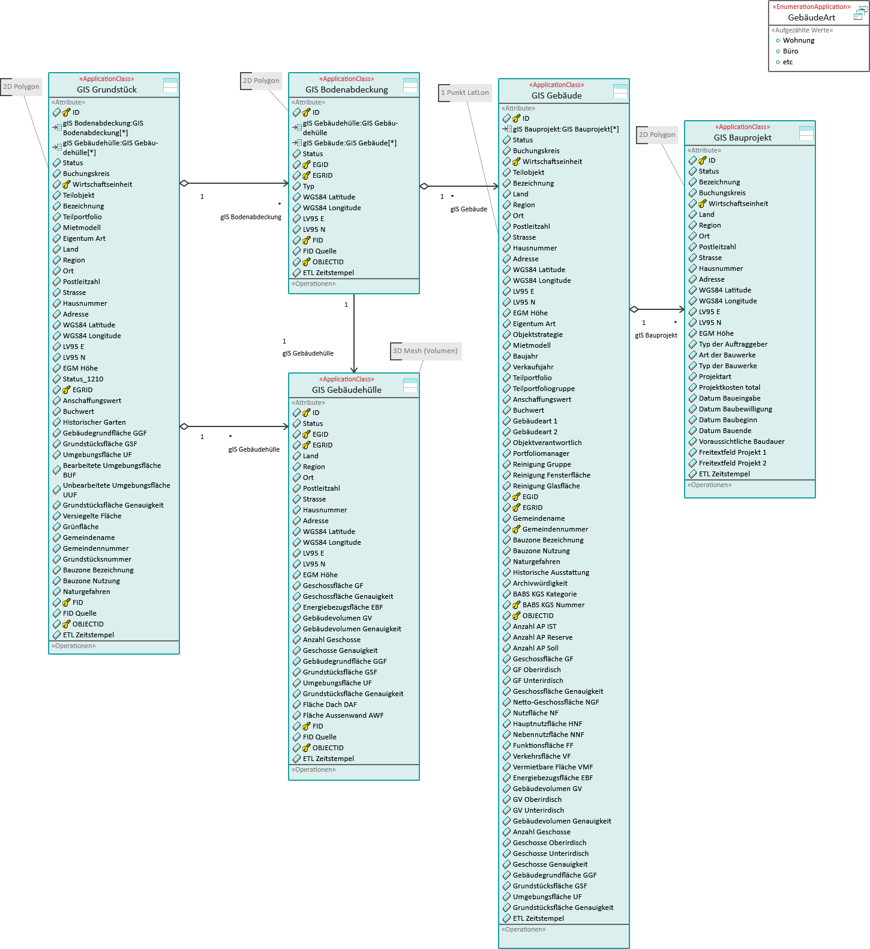
Prüfpunkte für Review

Vollständigkeit: Sind die wesentlichen Datenobjekte abgebildet?

Beziehungen: Sind die Beziehungen/Relationen zwischen den Datenobjekten sachgerecht abgebildet?

